상품제안서
노출제본 양장 오픈레더 왈츠 25절/별절(32절변형) | 상품코드: S43544

 |  |  |  |  |  |  | 02-713-8555 | www.synergygift.co.kr
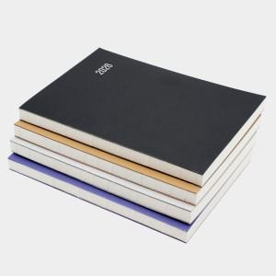 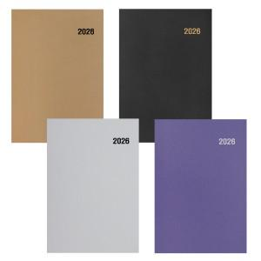

【상세/제작정보】

【인쇄/포장옵션】 | 불박, 금박, 은박 / 포장불가능

【공급단가】 | 수량 | 100~ | 200~ | 500~ | 1,000~ | 3,000~
*VAT별도 | 별절 | 4,410원 | 4,300원 | 4,090원 | 4,030원 | 3,950원
 | 25절 | 4,670원 | 4,550원 | 4,320원 | 4,260원 | 4,180원

【상품 URL】 | https://www.synergygift.co.kr:443/src/goods_detail.php?gdno=43544

